상품제안서
[플씨드] 메쉬 보냉백+등산모자+포켓 돗자리(소형)+손소독 물티슈(20매) 4종세트 | 상품코드: F25780

 |  |  |  |  |  |  | 02-412-0044 | www.easy1.co.kr
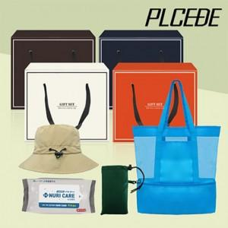

【상세/제작정보】 | 기본수량 미만 인쇄시 비용 추가. 실크인쇄: 250원.(보냉백, 모자(접은 상태), 돗자리(파우치) 중 한 곳 인쇄 기준) 전사인쇄: <돗자리(파우치)>350원,<보냉백 >700원, <모자(접은상태)>900원 봉인지 스티커, 선물포장 별도 문의.

【인쇄/포장옵션】 | 실크, 스티커 / OPP(비닐)

【공급단가】 | 수량 | 100~ | 300~ | 500~ | 1,000~ | 3,000~
*VAT별도 | 단가 | 14,520원 | 14,270원 | 13,910원 | 13,670원 | 13,310원

【상품 URL】 | https://easy1.co.kr:443/src/goods_detail.php?gdno=25780

